Kita Rechner

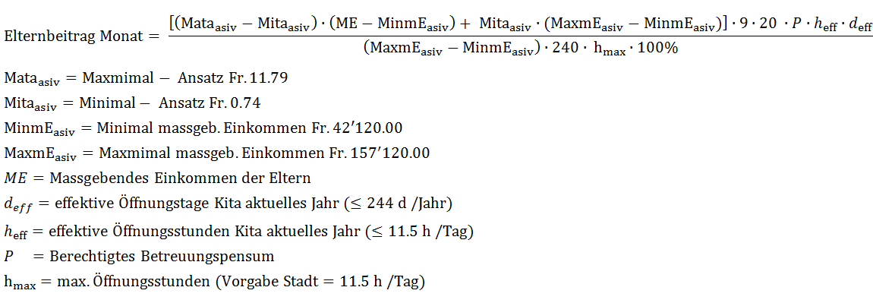
Eingaben |  | Bemerkungen
Geburtstag Kind | 2015-08-01
Kita - Anzahl Tage | 244
Kita - Stunden / Tag | 11.5
Von | 2016-01-21 | Von und bis müssen innerhalb eines Monates sein
Bis | 2016-01-31
Anspruch | 100%
Massgebendes Einkommen | 27750

Resultate
Vollkosten | CHF 1,160.95
Elternbeitrag | CHF 45.75
Vergünstigung | CHF 1,115.20

Konstanten
Abgeltung des Kantons pro Tag | 107.19
Fixbeitrag der Stadt pro Tag | 7
Anzahl Tage Max | 244
Stunden / Tag Max | 11.5
Kosten pro Stunde Max | CHF 11.91
Kosten pro Stunde Min | CHF 0.75
Minimal Massgebendes Einkommen | CHF 42,540.00
Maximal Massgebendes Einkommen | CHF 158,690.00

Zwischenresultate
Faktor (Baby) | 1.5 | Kommt nicht vor
Monatsanfang | 2016-01-01
Monatsende | 2016-01-31
Nettoarbeitstage Monat | 21
Nettoarbeitstage Intervall | 7
Anteil des Monats | 0.33333333333 | Kommt nicht vor
Abgeltung | 114.19
Massgebendes Einkommen berechnet | CHF 42,540.00
Kita - Anzahl Tage berechnet | 244
Kita - Stunden / Tag | 11.5
Vollkosten Monat | CHF 2,321.86
Elternbeitrag Monat | CHF 137.25

Tagi Rechner
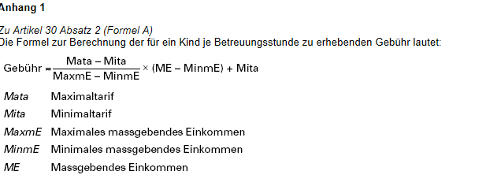
Eingaben |  | Bemerkungen
Von | 2016-08-01
Bis | 2016-08-31
Anspruch | 50%
Massgebendes Einkommen | 27750

Resultate
Vollkosten | CHF 833.70
Elternbeitrag | CHF 52.50
Vergünstigung | CHF 781.20

Konstanten
Anzahl Tage Kanton | 240
Stunden / Tag Tagi | 7
Kosten pro Stunde Max | CHF 11.91
Kosten pro Stunde Min | CHF 0.75
Minimal Massgebendes Einkommen | CHF 42,540.00
Maximal Massgebendes Einkommen | CHF 158,690.00

Zwischenresultate
Monatsanfang | 2016-08-01
Monatsende | 2016-08-31
Nettoarbeitstage Monat | 23
Nettoarbeitstage Intervall | 23
Anteil des Monats | 1
Betreuungsstunden pro Monat | 70
Betreuungsstunden Intervall | 70
Massgebendes Einkommen berechnet | CHF 42,540.00
Kosten Betreuungsstunde | CHF 0.75

